Estadísticas
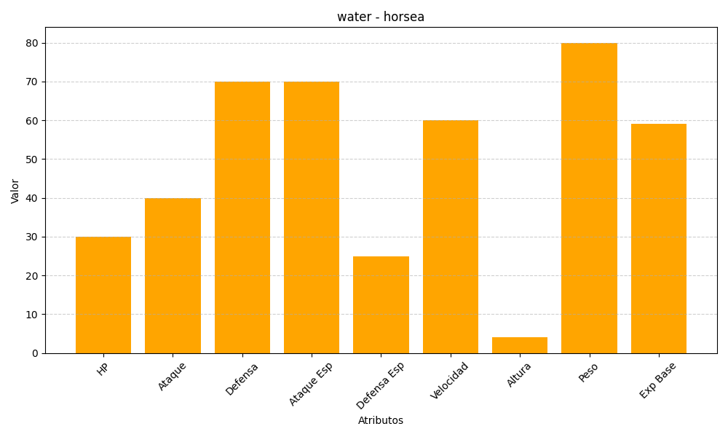
ID | Nombre | Tipo | HP | Ataque | Defensa | Ataque Especial | Defensa Especial | Velocidad | Altura | Peso | Experiencia Base
116 | horsea | water | 30 | 40 | 70 | 70 | 25 | 60 | 4 | 80 | 59

